Planteamiento
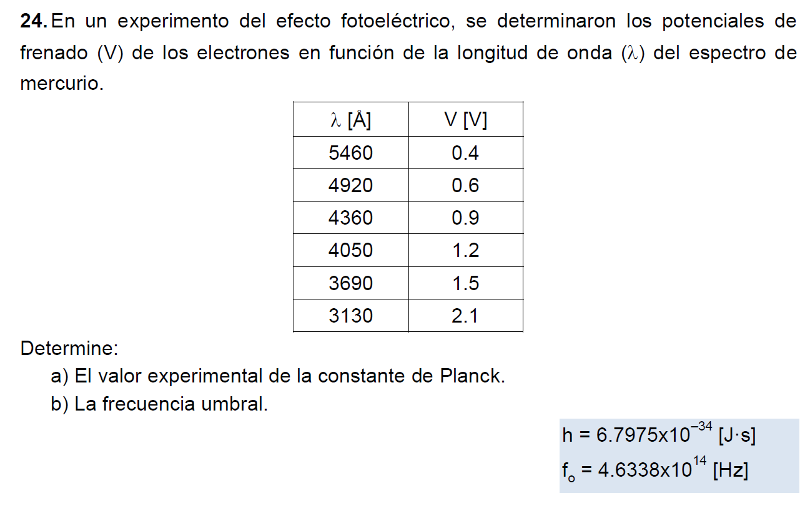

Resolución: Necesitamos hallar una función donde el potencial de frenado [V] esté
en función de la longitud de onda (l). A su vez, en dicha función deben estar presentes las
incógnitas (l y f0) .

La ec. (6) contiene a la variable dependiente

La ec. (2) contiene a la variable independiente y a una incógnita

La ec. (4) contiene a las dos incógnitas

Finalmente, estas 3 ecuaciones pueden conjuntarse en la ec. (3)

Sustituyendo (2) (4) y (6) en (3):

Despejando V:

La ecuación es de la forma:

Así:

Igualmente:

Resolución
1/l [1/m] vs Potencial de frenado [V]
l [Å] | l [m] | 1/l [1/m] | V [V] | ECUACIONES IMPORTANTES
5460 | 0.000000546 | 1831501.8315 | 0.4
4920 | 0.000000492 | 2032520.3252 | 0.6
4360 | 0.000000436 | 2293577.9817 | 0.9
4050 | 0.000000405 | 2469135.8025 | 1.2
3690 | 0.000000369 | 2710027.1003 | 1.5
3130 | 0.000000313 | 3194888.1789 | 2.1

Datos
e [C] | 1.6022E-19
c [m/s] | 299790000

 | m | 1.2727828957E-06
 | b | -1.9659395198

 | h [J*s] | 6.8022707743E-34
 | f0 [Hz] | 4.6305541239E+14

